Carátula

Información ampliada del Reporte Nacional - Edición N° 235
"Impacto de El Niño Costero en principales cultivos - Diciembre 2016/Abril 2017"
Martes, 18 de abril de 2017

Índice


ÍNDICE

 | Áreas perdidas de principales cultivos por regiones | 1
 | Áreas afectadas y perdidas de principales cultivos | 2
 | Áreas afectadas y perdidas de principales cultivos por regiones | 3

Cultivos
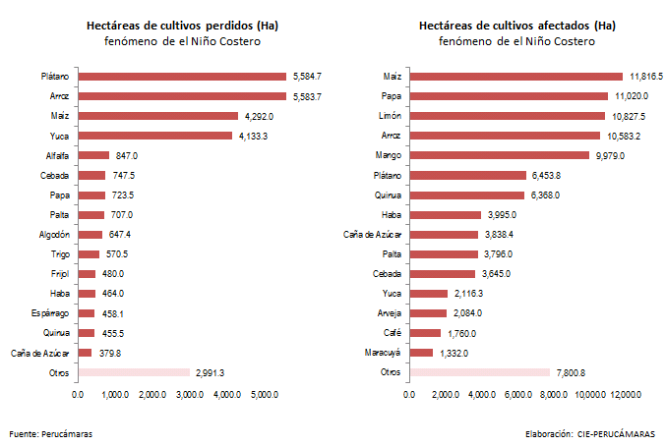
Principales cultivos afectados por El Niño Costero - 2017
1. Principales áreas de cultivo afectadas y perdidas (ha)

1. Principales áreas de cultivo afectadas y perdidas (ha)

 | Áreas afectadas y perdidas de principales cultivos (ha)
 | Periodo del fenómeno de el Niño Costero*
 | Región | Áreas perdidas (ha) | (%) | Región | Áreas afectadas (ha) | (%)
 | Plátano | 5,584.7 | 19.2% | Maíz | 11,816.5 | 12.1%
 | Arroz | 5,583.7 | 19.2% | Papa | 11,020.0 | 11.3%
 | Maíz | 4,292.0 | 14.8% | Limón | 10,827.5 | 11.1%
 | Yuca | 4,133.3 | 14.2% | Arroz | 10,583.2 | 10.9%
 | Alfalfa | 847.0 | 2.9% | Mango | 9,979.0 | 10.2%
 | Cebada | 747.5 | 2.6% | Plátano | 6,453.8 | 6.6%
 | Papa | 723.5 | 2.5% | Quinua | 6,368.0 | 6.5%
 | Palta | 707.0 | 2.4% | Haba | 3,995.0 | 4.1%
 | Algodón | 647.4 | 2.2% | Caña de Azúcar | 3,838.4 | 3.9%
 | Trigo | 570.5 | 2.0% | Palta | 3,796.0 | 3.9%
 | Otros | 5,228.8 | 18.0% | Otros | 18,738.0 | 19.2%
 | Total Nacional | 29,065.3 | 100.0% | Total Nacional | 97,415.3 | 100.0%
 | *Con Información a la primera semana de abril 2017
 | Fuente: Perucámaras Elaboración: CIE-PERUCÁMARAS

Hectáreas de cultivos perdidos (Ha) fenómeno de el Niño Costero
Hectáreas de cultivos afectados (Ha) fenómeno de el Niño Costero

 | Plátano | 5,584.7 | Maíz | 11,816.5
 | Arroz | 5,583.7 | Papa | 11,020.0
 | Maíz | 4,292.0 | Limón | 10,827.5
 | Yuca | 4,133.3 | Arroz | 10,583.2
 | Alfalfa | 847.0 | Mango | 9,979.0
 | Cebada | 747.5 | Plátano | 6,453.8
 | Papa | 723.5 | Quinua | 6,368.0
 | Palta | 707.0 | Haba | 3,995.0
 | Algodón | 647.4 | Caña de Azúcar | 3,838.4
 | Trigo | 570.5 | Palta | 3,796.0
 | Frijol | 480.0 | Cebada | 3,645.0
 | Haba | 464.0 | Yuca | 2,116.3
 | Espárrago | 458.1 | Arveja | 2,084.0
 | Quinua | 455.5 | Café | 1,760.0
 | Caña de Azúcar | 379.8 | Maracuyá | 1,332.0
 | Otros | 2,991.3 | Otros | 7,800.8

